Prototipos
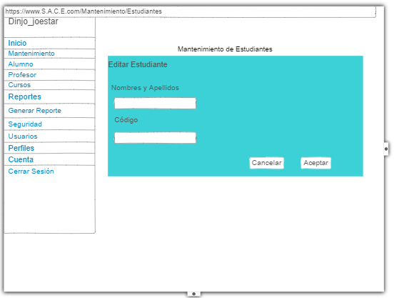
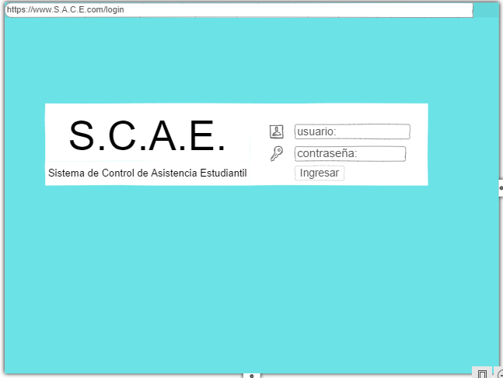
Prototipo 001: Login de Usuarios (Móvil y Web)

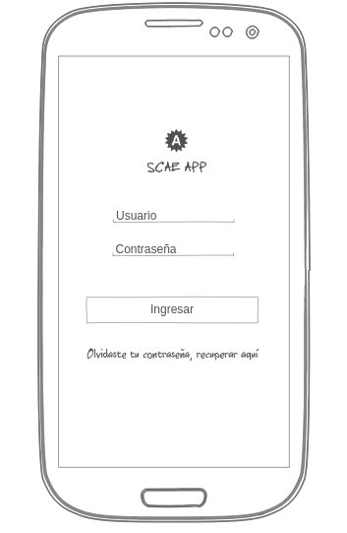

Prototipo02:Recuperar Contraseña
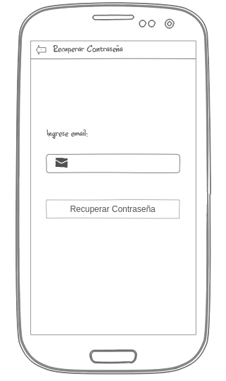

Prototipo 03: Seleccionar Curso
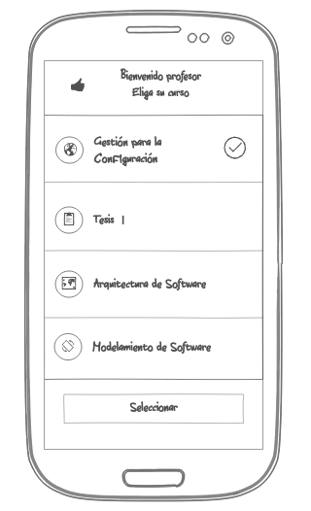

Prototipo04: Marcar Asistencia
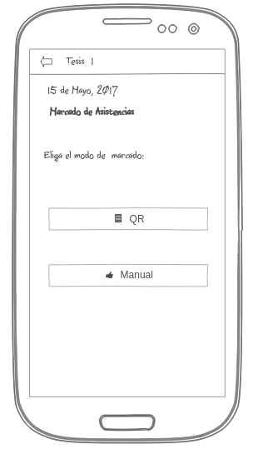

Prototipo05:Modulo Profesor
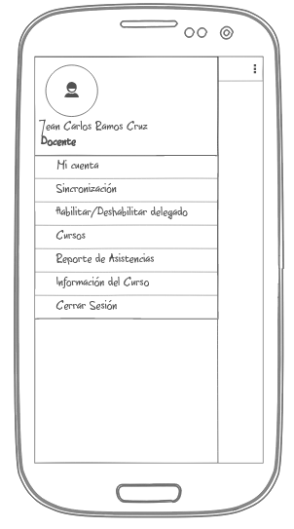

Profesor06:Modulo Mi cuenta
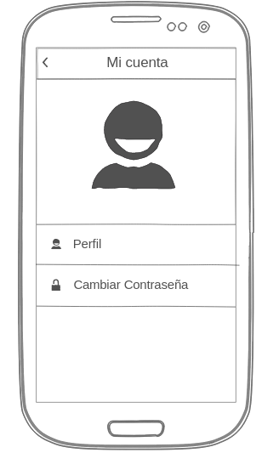

Prototipo07:Modulo Perfil
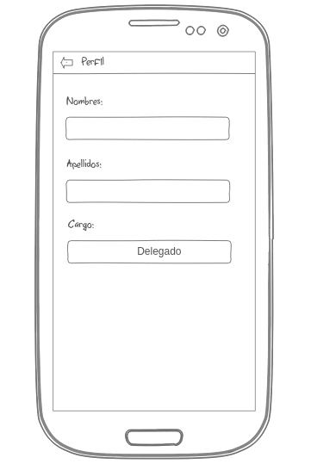

Prototipo08:Cambiar Contraseña
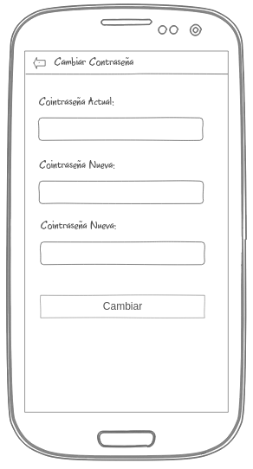

Prototipo09:Sincronizar
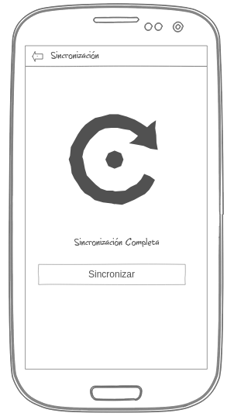

Prototipo10:Habilitar/Deshabilitar delegado
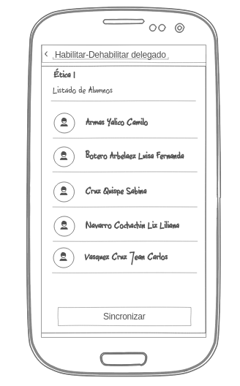

Prototipo11:Reportar Asistencias
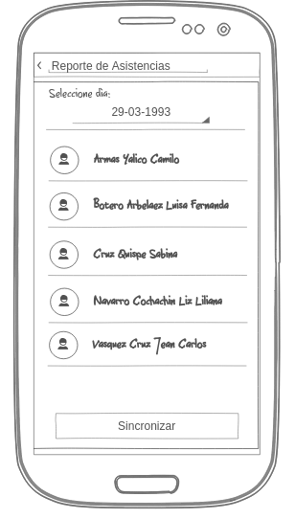

Prototipo12:Información del Curso
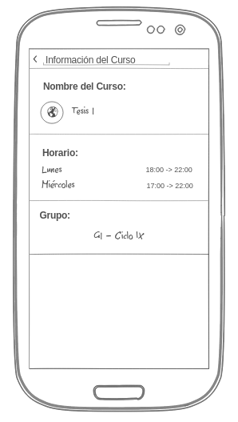

Prototipo13:Mantenimiento Usuario(Estudiantes)

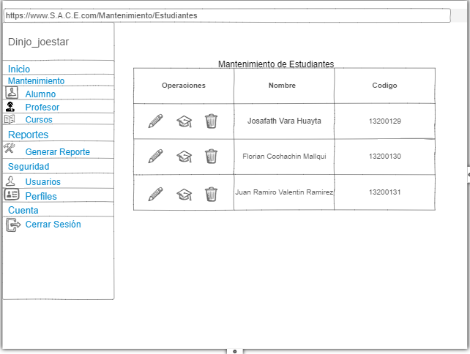

Prototipo14: Editar Alumnos

Prototipo1

Prototipo 001: Login de Usuarios (Móvil y Web)

